1 Archivement
En esta columna se marcan los puntos obtenidos por cada actividad desarrollada. Si no se desarrollo la actividad poner Cero.

 | Team Members: |  |  | Addresing

1 |  |  |  | Private | 10.0.0.0/8 | Date:
2 |  |  |  | Public | 20.0.0.0/8

 | Deliverable |  | Achievements |  | Accomplished |  |  | (A) | Utilizar el formato utilizado para subnetting

TASK 1
 | multiuser mode topology | 3 | 3
 | VLSM addressing scheme (A) | 7 | 7
 | Conectividad extremo-a-extremo | 10 | 0

 | Static Routing
 | Static Route | 2 | 2
 | Default Static Route | 2 | 2
 | Ruta de respaldo | 2 | 2

 | LAN

 | VLANs & Tuncking (HQ, Branch) | 8 | 8
 | Sales
 | Accounting
 | HR
 | Production
 | Management
 | Native
 | Inter-VLAN Routing (HQ, Branch) | 10 | 10

TASK 2

 | Redundancy
 | Etherchannel PAgP | 3 | 3
 | HSRP | 3 | 3

 | DHCP
 | DHCP server | 10 | 10
 | DHCP Relay Agent | 5

 | Management
 | Syslog | 5 | 5
 | DNS | 2 | 2

 | Services
 | Web | 3 | 0
 | Ftp | 3 | 0
 | Mail | 3 | 0

TASK 3

 | Remote management configuration SSH | 2 | 2
 | Switch port security configuration | 2 | 2

TASK 4

 | Team Work Evidence | 5 | 5
 | Lessons Learned | 5 | 5
 | Troubleshooting | 5 | 5 |  |  |  | Problemas encotrados y como se resolvieron

 |  |  | 76 |  | 0

 |  | 100

3 Lessons Learned
Lessons learned are the documented information that reflects both the positive and negative experiences of a project.
https://www.pmi.org/learning/library/lessons-learned-next-level-communicating-7991

Lessons learned
organizational knwoledge
organizational knwoledge sharing
Lessson Learned
 |  |  |  | wikis, blogs,
1 | Estrategía Utilizada para solucionar el problema | 1.- Lo primordial es pregunar al profesor sobre dudas
2 | Que me funciono y lo volveré a repetir | 2.-igualmente prodremos pregunar a compañeros que van mas avanzados y pregunar sobre solucion de problemas
3 | Que no funciono y no lo volverá a utilizar | 3.-Armar la topologia separados, resulto ser un problema muy grande y tuvimos que volver a armar la topologia
4 | Reflexión Final | 4.-Me gusto el proyecto, pero siento que el tiempo dado fue muy poco, dos semanas no es tiempo suficiente para poder concluir y hacer pruebas correctamente | https://www.pmi.org/learning/library/applying-lessons-learned-implement-project-8344

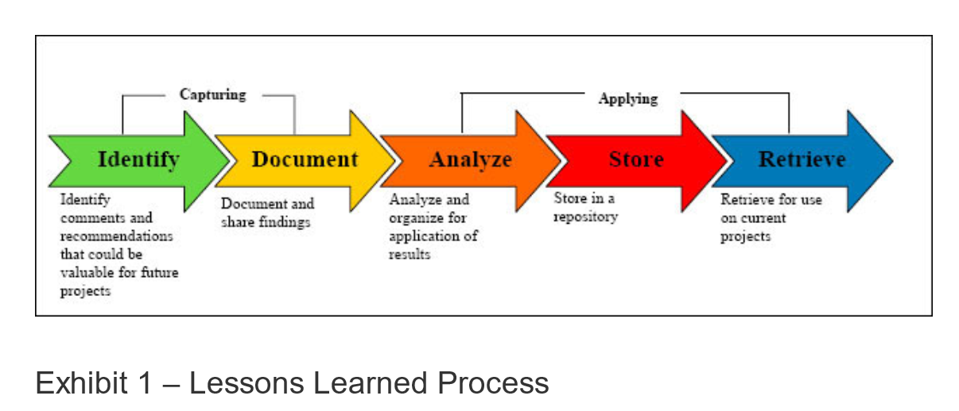
1 | What went right
2 | What went wrong
3 | What needs to be improved

